Лист1
 |  |  | технология | вес за шт. | цена за шт. | кол-во в упак. | Цена упаковки

 |  | Раст. | - Выпекается с растойкой
 |  | Без раст. | - Выпекается без растойкой
 |  | Готовая | - Готовая
 |  |  | технология | вес 1 шт. | цена за шт. | кол-во в упак. | Цена упаковки
Сытные слойки |  |  |  |  |  | темп. режим -18с
 | Слойка с баварской сосиской (Россия) |  | Раст. | 140 | 75.18 | 30 | 2255.43
 | Слойка с ветчиной и сыром (Книжка) (ДС) |  | Раст. | 90 | 40.78 | 50 | 2039.00
 | Слойка с ветчиной и сыром (книжка) (Россия) |  | Раст. | 90 | 40.00 | 50 | 2000.00
 | Слойка с ветчиной и сыром (книжка) (ТБ) |  | Раст. | 90 | 38.49 | 50 | 1924.40
 | Слойка с капустой (ТБ) |  | Раст. | 90 | 30.70 | 50 | 1534.94
 | Слойка капуста с яйцом (Россия) |  | Раст. | 90 | 26.20 | 50 | 1310.00
 | Слойка с картошкой и грибами (ДС) |  | Раст. | 90 | 32.90 | 50 | 1645.00
 | Слойка с картошкой и грибами (ТБ) |  | Раст. | 90 | 32.53 | 50 | 1626.58
 | Слойка с курицей (ТБ) |  | Раст. | 90 | 41.70 | 50 | 2084.77
 | Слойка с курицей (ДС) |  | Раст. | 90 | 41.60 | 50 | 2080.00
 | Слойка с курицей и грибами (Россия) |  | Раст. | 90 | 42.20 | 50 | 2110.00
 | Слойка с курицей и грибами (ДС) |  | Раст. | 90 | 41.60 | 50 | 2080.00
 | Слойка с курицей и грибами (ТБ) |  | Раст. | 90 | 43.14 | 50 | 2156.93
 | Слойка с курицей и сыром (Россия) |  | Раст. | 90 | 40.94 | 50 | 2047.00
 | Слойка с курицей и сыром (ДС) |  | Раст. | 90 | 41.60 | 50 | 2080.00
 | Слойка с курицей и сыром (ТБ) |  | Раст. | 90 | 42.15 | 50 | 2107.67
 | Слойка с луком и яйцом (Сеточка) (ТБ) |  | Раст. | 100 | 31.16 | 50 | 1557.85
 | Слойка с мясо (ДС) |  | Раст. | 90 | 40.88 | 50 | 2044.00
 | Слойка с мясом (Россия) |  | Раст. | 90 | 38.48 | 50 | 1924.00
 | Слойка с мясом (ТБ) |  | Раст. | 90 | 39.40 | 50 | 1970.22
 | Слойка с сосиской (Россия) |  | Раст. | 110 | 49.46 | 50 | 2472.83
 | Слойка с сосиской(сдоба) (ДС) |  | Раст. | 125 | 53.64 | 50 | 2682.00
 | Слойка с сосиской (ТБ) |  | Раст. | 90 | 40.86 | 50 | 2042.76
 | Слойка с сыром (ДС) |  | Раст. | 90 | 38.78 | 50 | 1939.00
 | Слойка с сыром (Россия) |  | Раст. | 90 | 35.50 | 50 | 1775.00
 | Хачапури (Пицца) с ветчиной и сыром (Россия) |  | Без раст. | 130 | 56.68 | 25 | 1417.00
 | Хачапури (Пицца) с курицей и сыром (Россия) |  | Без раст. | 130 | 60.20 | 25 | 1505.00
 | Хачапури (Пицца) салями с грибами сливочный соус (Россия) |  | Без раст. | 130 | 60.60 | 25 | 1515.00
 | Хачапури (Пицца) салями с грибами томатный соус (Россия) |  | Без раст. | 130 | 57.20 | 25 | 1430.00
 | Хачапури с сыром и базиликом (Россия) |  | Без раст. | 100 | 45.80 | 25 | 1145.00
 | Хачапури с брынзой (Россия) |  | Без раст. | 130 | 52.40 | 25 | 1310.00
 | Хачапури с зеленью и адыгейским сыром (Россия) |  | Без раст. | 130 | 60.60 | 50 | 3030.00
 | Хачапури с сыром сулугуни (ДС) |  | Без раст. | 140 | 49.60 | 50 | 2480.00
Сладкие слойки |  |  |  |  |  | темп. режим -18с
 | Слойка с банан шоколад (ДС) |  | Раст. | 90 | 42.80 | 50 | 2140.00
 | Слойка c маком (ДС) |  | Раст. | 90 | 38.06 | 50 | 1903.00
 | Слойка с абрикосом (Россия) |  | Раст. | 90 | 26.70 | 50 | 1335.00
 | Слойка с абрикосом (ДС) |  | Раст. | 90 | 30.32 | 50 | 1516.00
 | Слойка с ананас (ДС) |  | Раст. | 90 | 34.86 | 50 | 1743.00
 | Слойка с брусникой (ДС) |  | Раст. | 90 | 30.32 | 50 | 1516.00
 | Слойка с вишней (Россия) |  | Раст. | 90 | 34.20 | 50 | 1710.00
 | Слойка с вишней (ТБ) |  | Раст. | 90 | 32.78 | 50 | 1639.18
 | Слойка с вишней (фаготтини) (ДС) |  | Раст. | 90 | 31.42 | 50 | 1571.00
 | Слойка с грушей (ТБ) |  | Раст. | 90 | 32.87 | 50 | 1643.30
 | Слойка с ежевикой (ДС) |  | Раст. | 90 | 33.30 | 50 | 1665.00
 | Слойка с земляника (ДС) |  | Раст. | 90 | 31.42 | 50 | 1571.00
 | Слойка с клубникой (Россия) |  | Раст. | 90 | 31.60 | 50 | 1580.00
 | Слойка с клубникой (ДС) |  | Раст. | 90 | 31.42 | 50 | 1571.00
 | Слойка с клубникой (ТБ) |  | Раст. | 90 | 32.87 | 50 | 1643.30
 | Слойка с клюквой (ДС) |  | Раст. | 90 | 32.76 | 50 | 1638.00
 | Слойка с клюквой (ТБ) |  | Раст. | 90 | 33.24 | 50 | 1661.86
 | Слойка с лимоном (дениш) (ДС) |  | Раст. | 90 | 31.84 | 50 | 1592.00
 | Слойка с лимоном (дениш-конверт) (Россия) |  | Раст. | 90 | 31.40 | 50 | 1570.00
 | Слойка с лимоном (ТБ) |  | Раст. | 90 | 27.71 | 50 | 1385.57
 | Слойка с малиной (Россия) |  | Раст. | 90 | 35.86 | 50 | 1793.00
 | Слойка с малиной (ДС) |  | Раст. | 90 | 39.48 | 50 | 1974.00
 | Слойка с малиной (ТБ) |  | Раст. | 90 | 38.10 | 50 | 1905.15
 | Слойка с персиком (ДС) |  | Раст. | 90 | 30.82 | 50 | 1541.00
 | Слойка с персиком (ТБ) |  | Раст. | 90 | 32.95 | 50 | 1647.42
 | Слойка с творогом (Россия) |  | Раст. | 90 | 30.90 | 50 | 1545.00
 | Слойка с творогом (ДС) |  | Раст. | 90 | 32.64 | 50 | 1632.00
 | Слойка с творогом (ТБ) |  | Раст. | 90 | 32.78 | 50 | 1639.18
 | Слойка с черникой (ДС) |  | Раст. | 90 | 29.70 | 50 | 1485.00
 | Слойка с черникой (ТБ) |  | Раст. | 90 | 30.47 | 50 | 1523.71
 | Слойка с черной смородиной (ДС) |  | Раст. | 90 | 34.56 | 50 | 1728.00
 | Слойка с черной смородиной (ТБ) |  | Раст. | 90 | 30.47 | 50 | 1523.71
 | Слойка с яблоком (Россия) |  | Раст. | 90 | 29.40 | 50 | 1470.00
 | Слойка с яблоком (ДС) |  | Раст. | 90 | 30.32 | 50 | 1516.00
 | Слойка с яблоком (ТБ) |  | Раст. | 90 | 30.47 | 50 | 1523.71
 | Треллис с вишней (ТБ) |  | Без раст. | 90 | 34.16 | 30 | 1024.74
 | Треллис с клубникой (ТБ) |  | Без раст. | 90 | 34.16 | 30 | 1024.74
 | Треллис с малиной (ТБ) |  | Без раст. | 90 | 34.16 | 30 | 1024.74
 | Треллис с черникой (ТБ) |  | Без раст. | 90 | 34.16 | 30 | 1024.74
 | Треллис с черной смородиной (ТБ) |  | Без раст. | 90 | 34.16 | 30 | 1024.74
Пирожки сытные |  |  |  |  |  | темп. режим -18с
 | Пирожок с капустой (ТБ) |  | Раст. | 90 | 30.93 | 50 | 1546.39
 | Пирожок с капустой и яйцом (ДС) |  | Раст. | 95 | 30.32 | 50 | 1516.00
 | Пирожок с картофелем и грибами (ТБ) |  | Раст. | 90 | 33.00 | 50 | 1650.00
 | Пирожок с картошкой и грибами (ДС) |  | Раст. | 95 | 34.58 | 50 | 1729.00
 | Пирожок с картошкой и грибами постный (Россия) |  | Раст. | 90 | 28.27 | 50 | 1413.58
 | Пирожок с картошкой и укропом (ДС) |  | Раст. | 95 | 31.02 | 50 | 1551.00
 | Курник с курицей (пирожок) (ДС) |  | Раст. | 245 | 82.83 | 30 | 2485.00
 | Пирожок с мясом (говядина) (ДС) |  | Раст. | 95 | 41.18 | 50 | 2059.00
 | Эчпочмак с говядиной (Пирожок) (ДС) |  | Раст. | 115 | 59.20 | 50 | 2960.00
 | Пирожок с мясом (ТБ) |  | Раст. | 90 | 50.00 | 50 | 2500.00
 | Пирожок с рисом и яйцом (ДС) |  | Раст. | 95 | 21.88 | 50 | 1470.00
...
 |  |  | технология | вес за шт. | цена за шт. | кол-во в упак. | Цена упаковки
 | Круассан с ежевикой (ТБ) |  | Раст. | 80 | 30.29 | 50 | 1514.43
 | Круассан с клубникой (ТБ) |  | Раст. | 80 | 30.29 | 50 | 1514.43
 | Круассан с миндальным кремом (ТБ) |  | Раст. | 80 | 32.62 | 50 | 1630.93
 | Круассан с малиной (ТБ) |  | Раст. | 80 | 35.98 | 50 | 1798.97
 | Круассан с персиком (ТБ) |  | Раст. | 80 | 30.29 | 50 | 1514.43
 | Круассан орех мед (ДС) |  | Раст. | 95 | 42.80 | 50 | 2140.00
 | Круассан классический с шоколадным кремом (Россия) |  | Раст. | 65 | 21.56 | 50 | 1077.78
 | Круассан с шоколадом (ДС) |  | Раст. | 95 | 42.80 | 50 | 2140.00
 | Круассан с шоколадом (ТБ) |  | Раст. | 80 | 37.68 | 50 | 1884.07
 | Круассан сливочный (ТБ) |  | Раст. | 60 | 31.26 | 75 | 2344.33
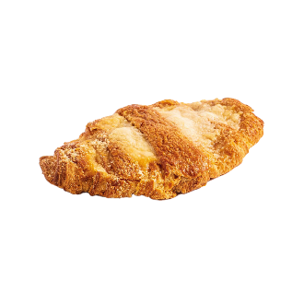
 | Круассан со сгущенным молоком (ТБ) |  | Раст. | 80 | 33.28 | 50 | 1664.21
Круассаны готовые |  |  |  |  |  | темп. режим -18с
 | Круассан с малиновой начинкой |  | Готовая | 135 | 133.27 | 15 | 1999.00
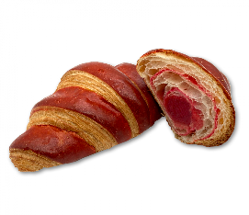
 | Круассан с миндальной начинкой |  | Готовая | 110 | 128.60 | 15 | 1929.00
 | Круассан с клубничной начинкой |  | Готовая | 70 | 62.50 | 18 | 1125.00
 | Круассан с орехово-шоколадной начинкой |  | Готовая | 70 | 67.50 | 18 | 1215.00
Штруделя, струделя |  |  |  |  |  | темп. режим -18с
 | Струдель с вишней (ДС) |  | Раст. | 80 | 33.48 | 60 | 2008.89
 | Струдель с орехом и медом (ДС) |  | Раст. | 80 | 35.56 | 60 | 2133.33
 | Струдель яблоко (ДС) |  | Раст. | 80 | 33.48 | 60 | 2008.89
 | Штрудель греческий с оливками и сыром (ТБ) |  | Раст. | 150 | 59.95 | 20 | 1198.97
 | Штрудель греческий с оливками, сыром и ветчиной (ТБ) |  | Раст. | 150 | 59.95 | 20 | 1198.97
 | Штрудель с ветчиной и сыром (Россия) |  | Без раст. | 150 | 88.90 | 30 | 2667.00
 | Штрудель с мясом (Россия) |  | Без раст. | 150 | 83.70 | 30 | 2511.00
 | Штрудель с сыром и шпинатом (Россия) |  | Без раст. | 150 | 68.70 | 30 | 2061.00
 | Штрудель с курицей (Россия) |  | Без раст. | 150 | 85.40 | 30 | 2562.00
 | Штрудель с вишней (Россия) |  | Без раст. | 150 | 59.60 | 30
 | Штрудель с яблоком (Россия) |  | Без раст. | 150 | 55.17 | 30
Улитки, буреки, косички. |  |  |  |  |  | темп. режим -18с
 | Улитка с корицей (Россия) |  | Без раст. | 95 | 43.44 | 32
 | Улитка изюм с кремом (Валентайн) |  | Без раст. | 95 | 41.41 | 32
 | Кленовый пекан |  | Без раст. | 85 | 67.50 | 30
 | Кленовый пекан (ГОТОВЫЙ) |  | Готовая | 75 | 71.50 | 20
Самса |  |  |  |  |  | темп. режим -18с
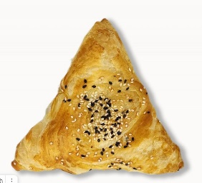
 | Самса с говядиной (Россия) |  | Без раст. | 150 | 63.70 | 20
 | Самса с говядиной (Россия) |  | Без раст. | 100 | 56.60 | 30
 | Самса с говядиной (ДС) |  | Без раст. | 150 | 57.73 | 50
 | Самса с курицей без растойки (ТБ) |  | Без раст. | 100 | 42.03 | 30
 | Самса с курицей (Россия) |  | Без раст. | 100 | 55.50 | 30
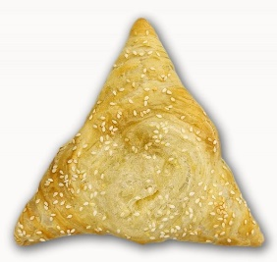
 | Самса с курицей (ДС) |  | Без раст. | 150 | 57.48 | 50
 | Самса с мясом без растойки (ТБ) |  | Без раст. | 100 | 42.03 | 30
 | Самса с сыром (Россия) |  | Без раст. | 100 | 52.93 | 30
 | Самса с тыквой (Россия) |  | Без раст. | 100 | 51.67 | 30
 | Самса с сыром (ДС) |  | Без раст. | 150 | 57.73 | 50
 | Самса с сыром и грибами без растойки (ТБ) |  | Без раст. | 100 | 42.03 | 30
Багет, чиабатта, римская пицца. |  |  |  |  |  | темп. режим -18с
 | Багет французский (Россия) |  | Готовая | 200 | 40.80 | 15
 | Багет французский чесночный (Россия) |  | Готовая | 200 | 50.27 | 15
 | Булочка для гамбургеров (КП) |  | Готовая | 100 | 32.80 | 25
 | Булочка для сэндвича (КП) |  | Готовая | 100 | 32.80 | 25
 | Хлеб для сэндвича пшеничный (Россия) |  | Готовая | 185 | 27.37 | 50
 | Хлеб для сэндвича солодовый (Россия) |  | Готовая | 185 | 28.77 | 50
 | Римская пицца "Четыре сыра" (Россия) |  | Готовая | 395 | 436.80 | 10
 | Римская пицца "Баварская мясная" (Россия) |  | Готовая | 465 | 416.00 | 10
 | Римская пицца "Маргарита" (Россия) |  | Готовая | 390 | 346.90 | 10
...
 |  |  | технология | вес за шт. | цена за шт. | кол-во в упак.
Маффины 120 гр.
 | Маффин 3 шоколада (Россия) |  | Готовая | 120 | 75.45 | 20
 | Маффин солёная карамель (Россия) |  | Готовая | 120 | 68.50 | 20
 | Маффин сливочный с брусникой (Россия) |  | Готовая | 120 | 67.45 | 20
 | Маффин сливочный с черникой (Россия) |  | Готовая | 120 | 73.10 | 20
 | Маффин сливочный с шоколадом (Россия) |  | Готовая | 120 | 70.65 | 20
 | Маффин шоколадный (Россия) |  | Готовая | 120 | 64.20 | 20
 | Маффин шоколадный с шоколадной крошкой (Россия) |  | Готовая | 120 | 79.60 | 20
Маффины 90-100 гр. |  |  |  |  |  | темп. режим -18с
 | Маффин сливочный апельсин с шоколадом (Россия) |  | Готовая | 90 | 66.00 | 20
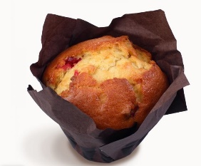
 | Маффин "Ред вельвет" (красный бархат) (Россия) |  | Готовая | 90 | 64.50 | 20
 | Маффин солёная карамель (Россия) |  | Готовая | 90 | 53.95 | 20
 | Маффин сливочный шок. с клубникой (Россия) |  | Готовая | 90 | 48.89 | 20
 | Маффин сливочный шок. с малиновой начинкой (Россия) |  | Готовая | 90 | 51.85 | 20
 | Маффин сливочный с брусникой (Россия) |  | Готовая | 90 | 49.50 | 20
 | Маффин сливочный с ванильной начинкой (Россия) |  | Готовая | 90 | 50.30 | 20
 | Маффин сливочный с вишневой начинкой (Россия) |  | Готовая | 90 | 54.78 | 20
 | Маффин сливочный с черникой (Россия) |  | Готовая | 90 | 57.40 | 20
 | Маффин сливочный с шоколадом (Россия) |  | Готовая | 90 | 55.30 | 20
 | Маффин шоколадный с шоколадной начинкой (Россия) |  | Готовая | 90 | 57.80 | 20
 | Маффин шоколадный (Россия) |  | Готовая | 90 | 52.65 | 20
 | Маффин шоколадный с шоколадной крошкой (Россия) |  | Готовая | 90 | 63.10 | 20
Маффин в индивидуальной упаковке (в пленке) |  |  |  |  |  | темп. режим -18с
 | Маффин сливочный шоколадом (Россия) |  | Готовая | 120 | 71.00 | 20
 | Маффин Три шоколада (Россия) |  | Готовая | 120 | 72.50 | 20
...
 |  |  | технология | вес за шт. | цена за шт. | кол-во в упак. | Цена упаковки
 | Маффин шоколадный с шоколадом (Россия) |  | Готовая | 90 | 65.35 | 20 | 1307.00
 | Маффин сливочный с черникой (Россия) |  | Готовая | 90 | 61.00 | 20 | 1220.00
 | Маффин шоколадный с апельсином (Россия) |  | Готовая | 35 | 31.92 | 60 | 1915.00
Продукция из песочного теста |  |  |  |  |  | темп. режим -18с
 | Сочник с творогом (ДС) |  | Без раст. | 120 | 48.44 | 50 | 2422.22

Сэндвичи, роллы |  |  |  |  |  | темп. режим -18с
 | Сэндвич с ветчиной и сыром |  | Готовая | 150 | 155.00 | 10 | 1550.00
 | Сэндвич с индейкой |  | Готовая | 150 | 155.00 | 10 | 1550.00
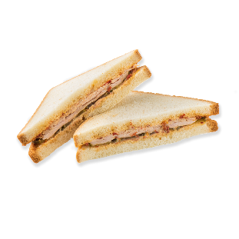
 | Сэндвич с куриной грудкой |  | Готовая | 150 | 155.00 | 10 | 1550.00
 | Сэндвич с цыпленком гриль в пикантном соусе |  | Готовая | 150 | 156.67 | 6 | 940.00
 | Сэндвич с салями, ветчина и сыр |  | Готовая | 150 | 156.67 | 6 | 940.00
 | Сэндвич с ветчиной и сыром |  | Готовая | 150 | 156.67 | 6 | 940.00
 | Сэндвич с цыпленком, беконом и яйцом |  | Готовая | 150 | 156.67 | 6 | 940.00
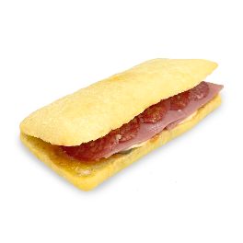
 | Сэндвич с ростбифом и корнишонами на зерновом хлебе в соусе тар-тар |  | Готовая | 150 | 180.00 | 6 | 1080.00
 | Сэндвич с бужениной и маринованными огурчиками |  | Готовая | 150 | 165.00 | 6 | 990.00
 | Сэндвич с индейкой |  | Готовая | 150 | 156.67 | 6 | 940.00
 | Сэндвич на чиабатте с курицей |  | Готовая | 140 | 136.00 | 20 | 2720.00
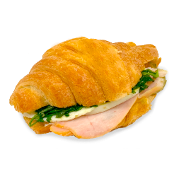
 | Сэндвич на чиабатте с говядиной под соусом «Гриль» |  | Готовая | 140 | 145.67 | 30 | 4370.00
 | Сэндвич на круассане с курицей и соусом «Песто» |  | Готовая | 140 | 144.50 | 20 | 2890.00
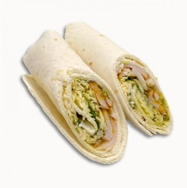
 | Сэндвич на круассане с ростбифом и медово-горчичным соусом |  | Готовая | 150 | 144.50 | 20 | 2890.00
 | Ролл с цыпленком и сыром |  | Готовая | 170 | 194.00 | 10 | 1940.00
 | Ролл с ветчиной и сыром |  | Готовая | 150 | 139.60 | 25 | 3490.00
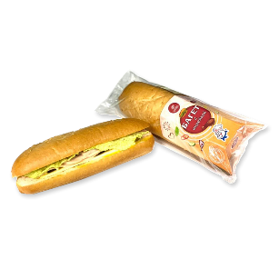
 | Ролл с курицей |  | Готовая | 130 | 144.20 | 25 | 3605.00
 | Ролл с индейкой |  | Готовая | 130 | 147.20 | 25 | 3680.00
 | Багет с копченой курицей |  | Готовая | 150 | 148.00 | 10 | 1480.00
 | Багет с индейкой |  | Готовая | 150 | 148.00 | 10 | 1480.00
 | Багет с ветчиной и сыром |  | Готовая | 150 | 148.00 | 10 | 1480.00
Грилаты |  |  |  |  |  | темп. режим -18с
 | Грилата с брынзой и зеленью (Россия) |  | Готовая | 100 | 90.63 | 32 | 2900.00
 | Грилата жульен с грибами и сыром(Россия) |  | Готовая | 100 | 90.63 | 32 | 2900.00
 | Грилата с ветчиной и сыром (Россия) |  | Готовая | 100 | 90.63 | 32 | 2900.00
 | Грилата с курицей и грибами (Валентайн) |  | Готовая | 80 | 72.33 | 30 | 2170.00
 | Грилата с курица сыр (Валентайн) |  | Готовая | 80 | 68.33 | 30 | 2050.00
Блины, оладьи. |  |  |  |  |  | темп. режим -18с
 | Блины с ветчиной и сыром |  | Готовая | 60 | 25.90 | 100 | 2590.00
 | Блины с клубникой |  | Готовая | 60 | 20.95 | 100 | 2095.00
 | Блины с курицей |  | Готовая | 60 | 20.75 | 100 | 2075.00
 | Блины с творогом |  | Готовая | 60 | 22.35 | 100 | 2235.00
 | Оладьи |  | Готовая | 45 | 16.81 | 88 | 1479.00
...

